상품제안서
장수거북24K금도금 스텐수저 2P | 상품코드: S12662

 |  |  |  |  |  |  | 02-713-8555 | www.synergygift.co.kr
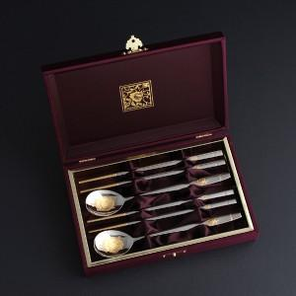

【상세/제작정보】 | ■ 24K금을 부분 증착한 고급수저세트입니다. ■ 선물포장 무료

【인쇄/포장옵션】 | 레이저 / 포장지포장

【공급단가】 | 수량 | 20~ | 100~ | 200~ | 300~ | 500~
*VAT별도 | 단가 | 30,500원 | 27,900원 | 27,400원 | 26,900원 | 26,400원

【상품 URL】 | https://www.synergygift.co.kr:443/src/goods_detail.php?gdno=3500

